Graficos
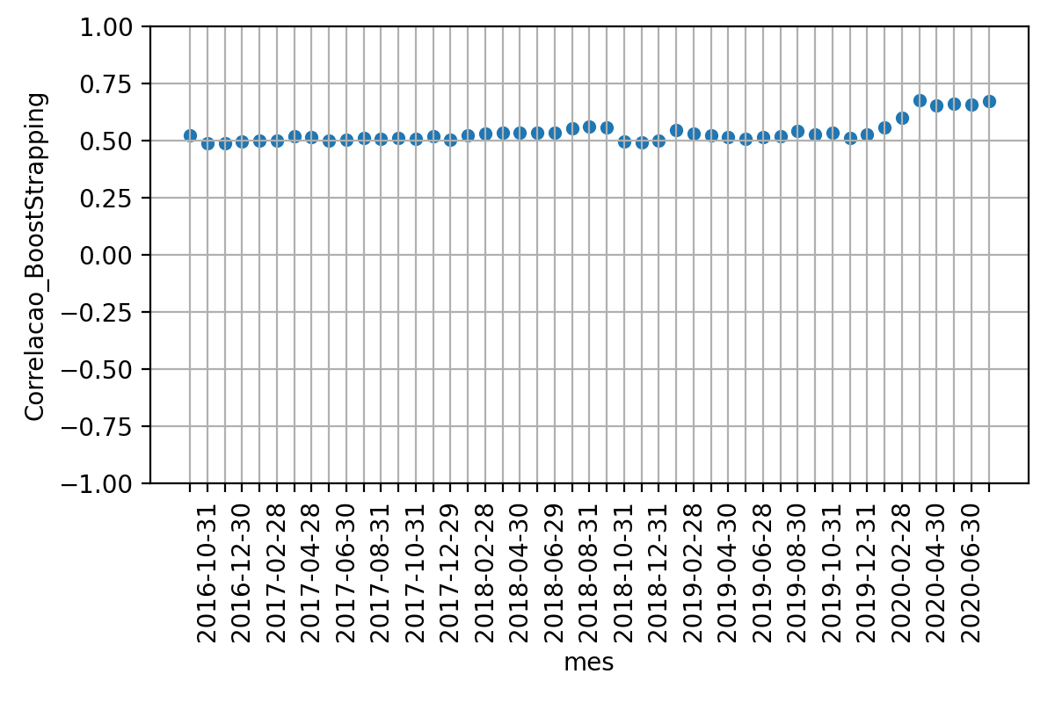
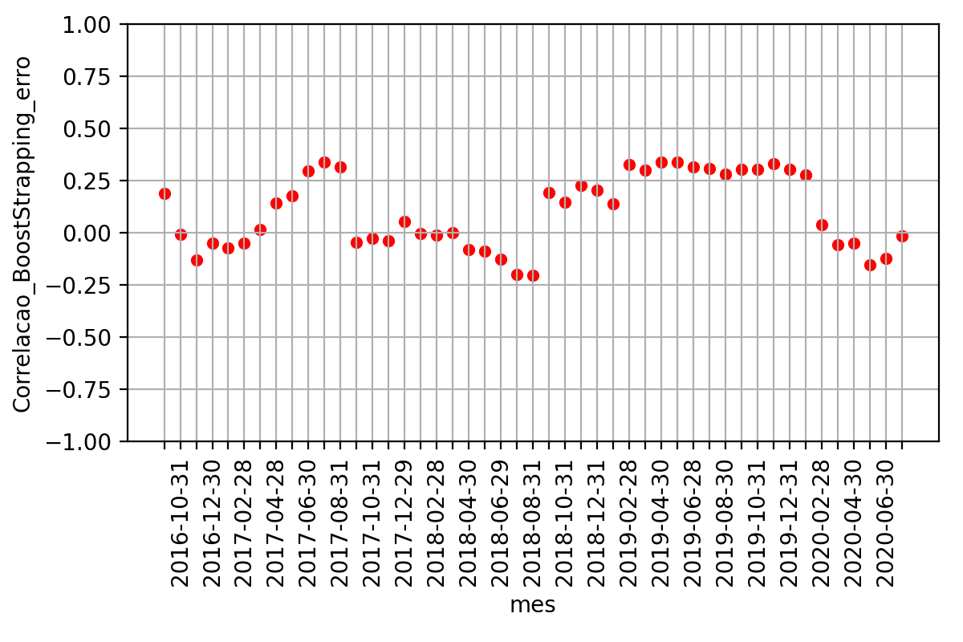
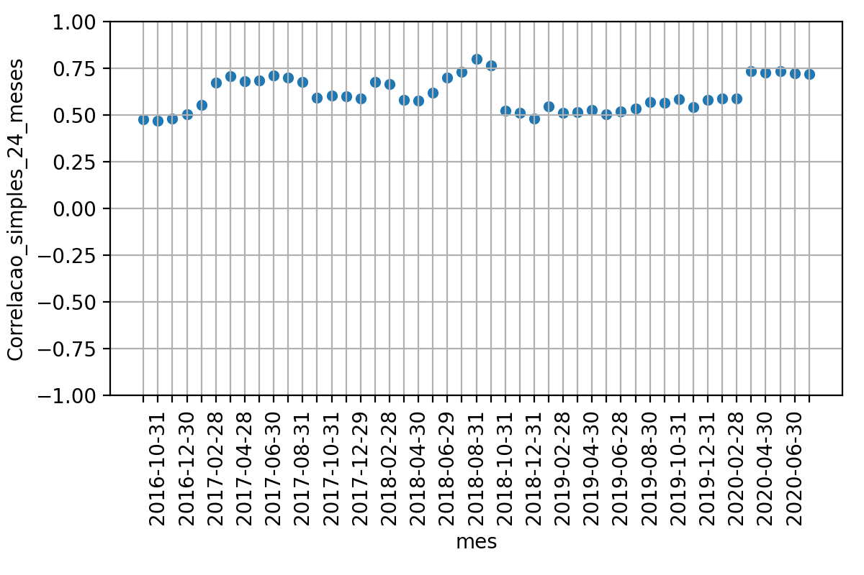

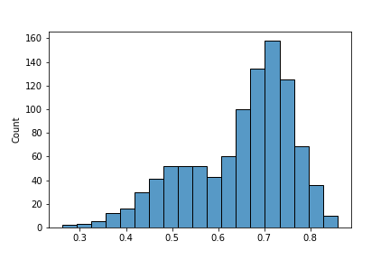
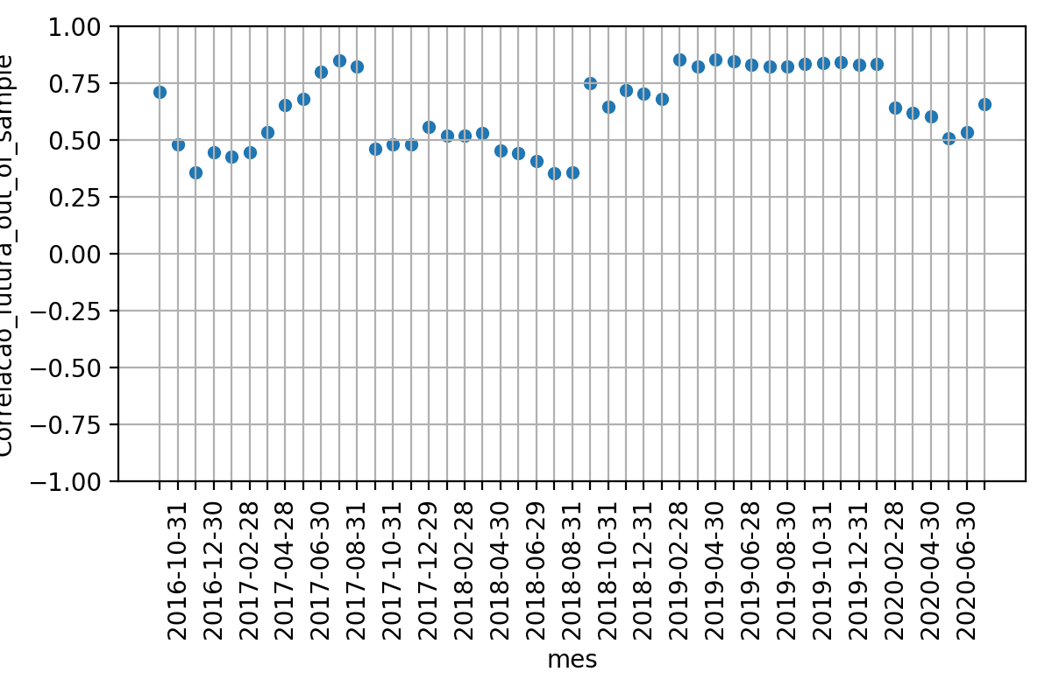

 | Média | Desvio Padrao | Erro Quadratico Médio | P-valor: Teste de Hiposte Médias Iguais | Resultado Teste
Correlacao 12 meses futuros | 0.6355286945537334 | 0.16524609109187158 | nan | nan | nan
Correlacao BootStrapping | 0.5366686252863816 | 0.04904969948643139 | 0.04073832372958052 | 0.0002769930014128585 | False
Correlacao 24 meses passados | 0.6092894114811062 | 0.08974340718324919 | 0.04409300940770134 | 0.34715713165760487 | True

